Лист1
Бланк заказа от 22.11.2016
Сумма заказа |  | 0

104С-140 Носки мужские [ЦБ000001324]
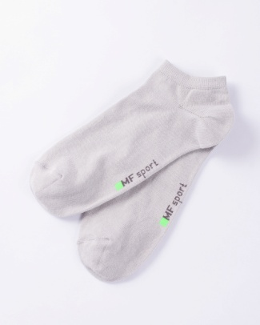 | Цвет | Св. серый
 | Состав | 75% х/б, 23% ПА, 2% эластан
 | Размер | р-р 25 | р-р 27
 | Остаток | 4 | 8
 | Цена | 63 | 63

 | Заказано
 | Сумма | 0 | 0
 | Итого | 0
104K-292 Носки мужские [ЦБ000001325]
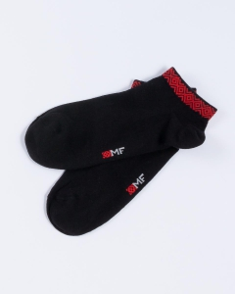 | Цвет | Черный
 | Состав | 75% х/б, 23% ПА, 2% эластан
 | Размер | р-р 25 | р-р 27
 | Остаток | 29 | 26
 | Цена | 63 | 63

 | Заказано
 | Сумма | 0 | 0
 | Итого | 0
6050K Носки мужские 050K-001 [ЦБ000001532]
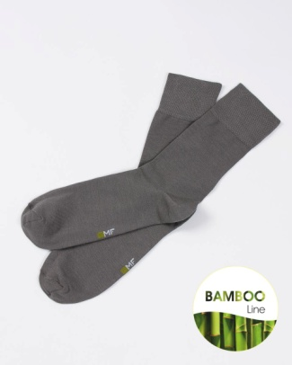 | Цвет | графитовый
 | Состав
 | Размер | р-р 25 | р-р 27 | р-р 29
 | Остаток | 18 | 33 | 39
 | Цена | 78 | 78 | 78

 | Заказано
 | Сумма | 0 | 0 | 0
 | Итого | 0
6050K Носки мужские 050K-001 [ЦБ000001532]
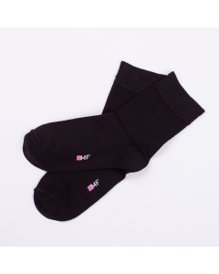 | Цвет | Черный
 | Состав
 | Размер | р-р 25 | р-р 27 | р-р 29
 | Остаток | 13 | 167 | 19
 | Цена | 78 | 78 | 78

 | Заказано
 | Сумма | 0 | 0 | 0
 | Итого | 0
6602K Носки мужские 602K-001 [ЦБ000001610]
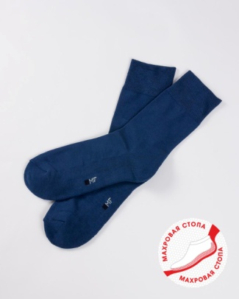 | Цвет | Джинсовый
 | Состав | 82% х/б, 16% ПА, 2% эластан
 | Размер | р-р 27
 | Остаток | 46
 | Цена | 75

 | Заказано
 | Сумма | 0
 | Итого | 0
6602K Носки мужские 602K-001 [ЦБ000001610]
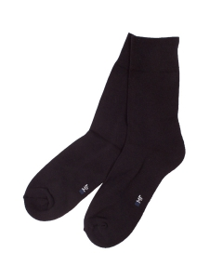 | Цвет | Черный
 | Состав | 82% х/б, 16% ПА, 2% эластан
 | Размер | р-р 25 | р-р 27 | р-р 29
 | Остаток | 0 | 0 | 26
 | Цена | 75 | 75 | 75

 | Заказано
 | Сумма | 0 | 0 | 0
 | Итого | 0
001К-001 Носки мужские [ЦБ000000405]
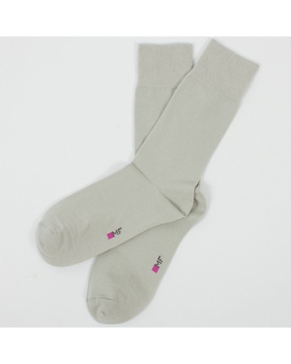 | Цвет | Св. серый
 | Состав | 75% х/б, 23% ПА, 2% эластан
 | Размер | р-р 25 | р-р 27 | р-р 29
 | Остаток | 30 | 117 | 8
 | Цена | 68 | 68 | 68

 | Заказано
 | Сумма | 0 | 0 | 0
 | Итого | 0
001К-000 Носки мужские [ЦБ000000482]
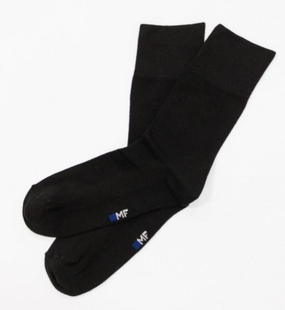 | Цвет | Черный
 | Состав | 75% х/б, 23% ПА, 2% эластан
 | Размер | р-р 25 | р-р 27 | р-р 29 | р-р 31
 | Остаток | 21 | 27 | 0 | 66
 | Цена | 68 | 68 | 68 | 68

 | Заказано
 | Сумма | 0 | 0 | 0 | 0
 | Итого | 0
001К-175 Носки мужские [ЦБ000000485]
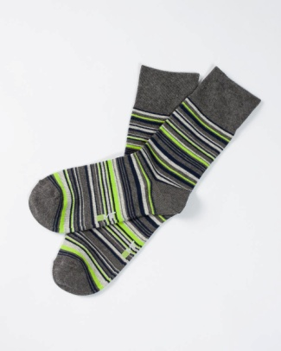 | Цвет | Т.серый меланж
 | Состав
 | Размер | р-р 25 | р-р 27 | р-р 31
 | Остаток | 1 | 46 | 0
 | Цена | 63 | 63 | 63

 | Заказано
 | Сумма | 0 | 0 | 0
 | Итого | 0
001К-175 Носки мужские [ЦБ000000485]
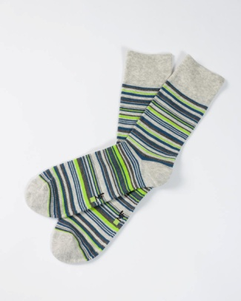 | Цвет | Св. серый меланж
 | Состав
 | Размер | р-р 25 | р-р 27
 | Остаток | 21 | 58
 | Цена | 63 | 63

 | Заказано
 | Сумма | 0 | 0
 | Итого | 0
001К-176 Носки мужские [ЦБ000000486]
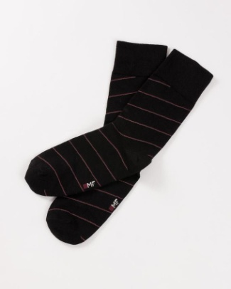 | Цвет | Черный
 | Состав
 | Размер | р-р 25 | р-р 27 | р-р 29
 | Остаток | 33 | 0 | 0
 | Цена | 63 | 63 | 63

 | Заказано
 | Сумма | 0 | 0 | 0
 | Итого | 0
001К-179 Носки мужские [ЦБ000000487]
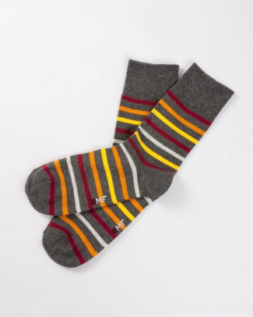 | Цвет | оранжевый
 | Состав
 | Размер | р-р 25 | р-р 27 | р-р 29
 | Остаток | 29 | 54 | 3
 | Цена | 63 | 63 | 63

 | Заказано
 | Сумма | 0 | 0 | 0
 | Итого | 0
001К-179 Носки мужские [ЦБ000000487]
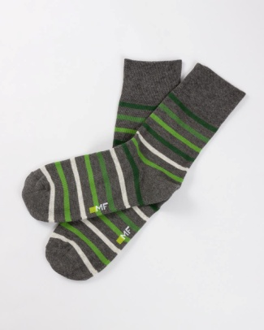 | Цвет | зеленый
 | Состав
 | Размер | р-р 25 | р-р 27 | р-р 29
 | Остаток | 19 | 42 | 0
 | Цена | 63 | 63 | 63

 | Заказано
 | Сумма | 0 | 0 | 0
 | Итого | 0
001К-179 Носки мужские [ЦБ000000487]
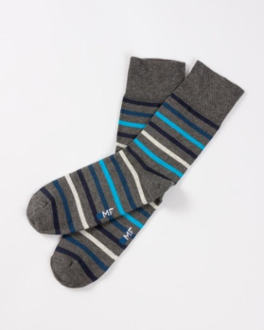 | Цвет | Бирюзовый
 | Состав
 | Размер | р-р 25 | р-р 27
 | Остаток | 22 | 40
 | Цена | 63 | 63

 | Заказано
 | Сумма | 0 | 0
 | Итого | 0
001К-121 Носки мужские [ЦБ000000626]
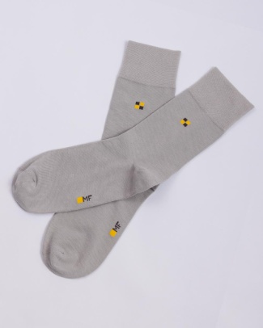 | Цвет | Св. серый
 | Состав | 75% х/б, 23% ПА, 2% эластан
 | Размер | р-р 25 | р-р 27 | р-р 29
 | Остаток | 17 | 75 | 25
 | Цена | 68 | 68 | 68

 | Заказано
 | Сумма | 0 | 0 | 0
 | Итого | 0
001К-121 Носки мужские [ЦБ000000626]
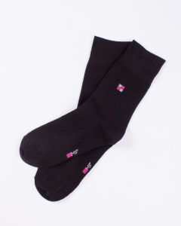 | Цвет | Черный
 | Состав | 75% х/б, 23% ПА, 2% эластан
 | Размер | р-р 25 | р-р 27 | р-р 29
 | Остаток | 0 | 0 | 6
 | Цена | 68 | 68 | 68

 | Заказано
 | Сумма | 0 | 0 | 0
 | Итого | 0
120C-030 Носки мужские SPORT МАХРОВАЯ СТОПА [ЦБ000000628]
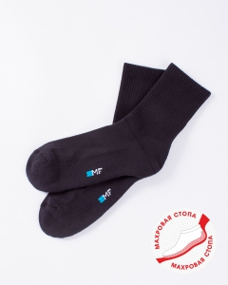 | Цвет | Черный
 | Состав
 | Размер | р-р 25 | р-р 27 | р-р 29
 | Остаток | 0 | 90 | 0
 | Цена | 75 | 75 | 75

 | Заказано
 | Сумма | 0 | 0 | 0
 | Итого | 0
001К-172 Носки мужские [ЦБ000000136]
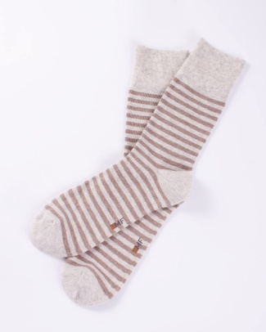 | Цвет | Св. серый меланж
 | Состав
 | Размер | р-р 25 | р-р 27
 | Остаток | 29 | 59
 | Цена | 63 | 63

 | Заказано
 | Сумма | 0 | 0
 | Итого | 0
001К-226 Носки мужские [ЦБ000000242]
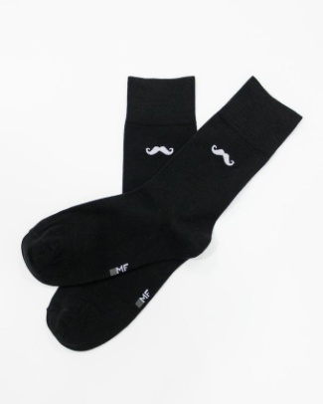 | Цвет | Черный
 | Состав | 75% х/б, 23% ПА, 2% эластан
 | Размер | р-р 25 | р-р 27 | р-р 29
 | Остаток | 4 | 0 | 0
 | Цена | 63 | 63 | 63

 | Заказано
 | Сумма | 0 | 0 | 0
 | Итого | 0
6602T Носки "термо" мужские 602T-006 [ЦБ000001730]
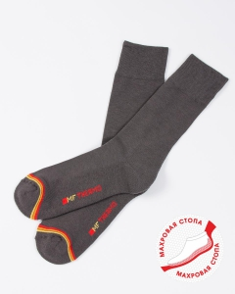 | Цвет | т.серый
 | Состав | 40% (thermolite) ПЭ; 40% (viloft) вискоза; 18% ПА;
 | Размер | р-р 25 | р-р 27 | р-р 29
 | Остаток | 7 | 6 | 3
 | Цена | 110 | 110 | 110

 | Заказано
 | Сумма | 0 | 0 | 0
 | Итого | 0
6602T Носки "термо" мужские 602T-006 [ЦБ000001730]
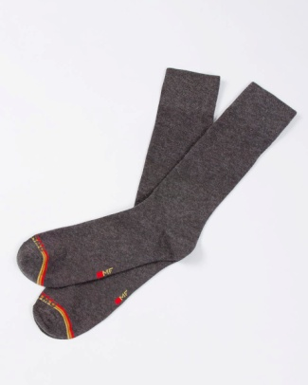 | Цвет | Т.серый меланж
 | Состав | 40% (thermolite) ПЭ; 40% (viloft) вискоза; 18% ПА;
 | Размер | р-р 25 | р-р 27
 | Остаток | 20 | 48
 | Цена | 110 | 110

 | Заказано
 | Сумма | 0 | 0
 | Итого | 0
6602T Носки "термо" мужские 602T-006 [ЦБ000001730]
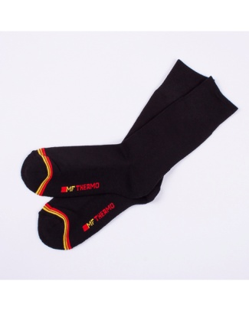 | Цвет | Черный
 | Состав | 40% (thermolite) ПЭ; 40% (viloft) вискоза; 18% ПА;
 | Размер | р-р 25 | р-р 27 | р-р 29
 | Остаток | 0 | 152 | 44
 | Цена | 110 | 110 | 110

 | Заказано
 | Сумма | 0 | 0 | 0
 | Итого | 0
6620T Носки "термо" мужские 620T-007 [ЦБ000001731]
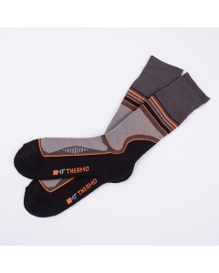 | Цвет | т.серый/оранж
 | Состав | 43% (thermolite) ПЭ; 43% (viloft) вискоза; 13% ПА;
 | Размер | р-р 25 | р-р 27 | р-р 29
 | Остаток | 30 | 60 | 20
 | Цена | 140 | 140 | 140

 | Заказано
 | Сумма | 0 | 0 | 0
 | Итого | 0
101С-012 Носки мужские [ЦБ000001081]
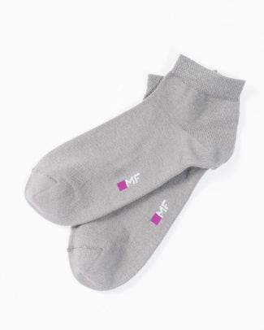 | Цвет | Св. серый
 | Состав | 75% х/б, 23% ПА, 2% эластан
 | Размер | р-р 25 | р-р 27 | р-р 29
 | Остаток | 4 | 0 | 0
 | Цена | 63 | 63 | 63

 | Заказано
 | Сумма | 0 | 0 | 0
 | Итого | 0
101С-012 Носки мужские [ЦБ000001081]
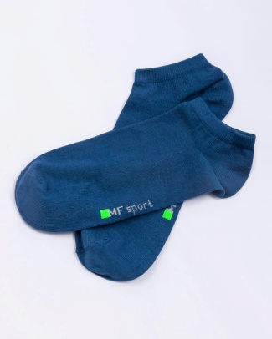 | Цвет | Джинсовый
 | Состав | 75% х/б, 23% ПА, 2% эластан
 | Размер | р-р 25 | р-р 27 | р-р 29
 | Остаток | 13 | 23 | 1
 | Цена | 63 | 63 | 63

 | Заказано
 | Сумма | 0 | 0 | 0
 | Итого | 0
101С-012 Носки мужские [ЦБ000001081]
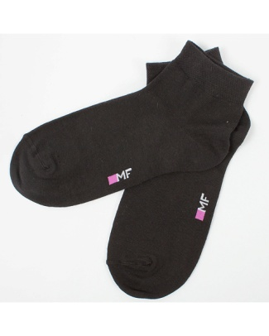 | Цвет | Черный
 | Состав | 75% х/б, 23% ПА, 2% эластан
 | Размер | р-р 25 | р-р 27
 | Остаток | 6 | 0
 | Цена | 63 | 63

 | Заказано
 | Сумма | 0 | 0
 | Итого | 0
102С-137 Носки мужские [ЦБ000001082]
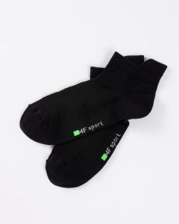 | Цвет | Черный
 | Состав | 75% х/б, 23% ПА, 2% эластан
 | Размер | р-р 25 | р-р 27
 | Остаток | 3 | 7
 | Цена | 63 | 63

 | Заказано
 | Сумма | 0 | 0
 | Итого | 0

